SC6601
システム名 |  |  |  | システム種別 |  |  |  |  |  | 詳細設計書 |  |  |  |  | 作成者 |  |  | 作成日 |  | 更新者 | 更新日 | 版数
POSサーバー |  |  |  | POSサーバ |  |  |  |  |  |  |  |  |  |  | TinNH |  |  | 2024-06-27 |  | LoiLV | 2024-07-04 | 0.12

機能カテゴリ |  |  | 66_券マスタ設定 |  |  |  |  |  | 項目 |  |  | 画面設計書 |  |  | SC6601

0
1
2
3
 | ■イメージ

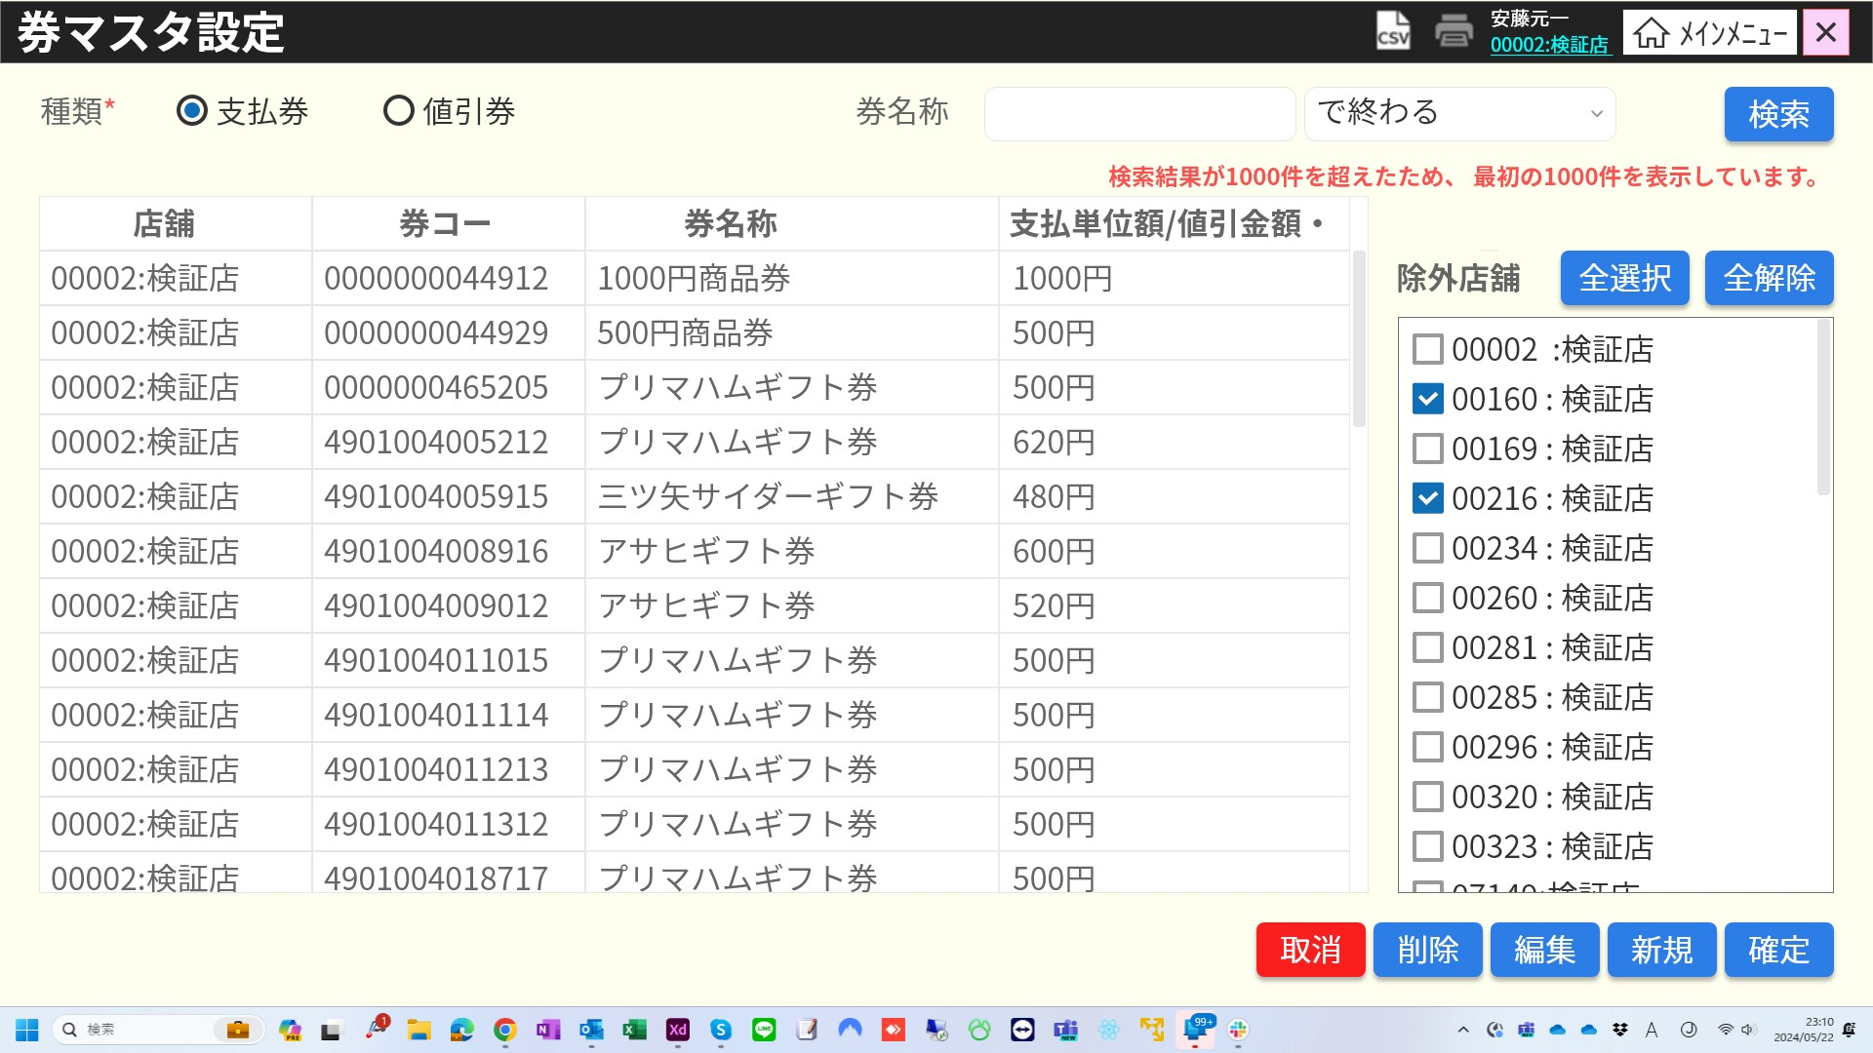
5
6
7
8

4
10
9

11
13.1
12
13.2
13.3
11.1
11.3
11.3
11.3
11.2
11.4
11.4
13
11.4
対象店舗

13.4

14
15
16
17
18

 | ■画面項目定義

 | 画面項目ID | 項目 |  | Type | I/O | 多言語 | アウトプット |  |  |  |  |  |  |  |  | インプット |  |  |  |  | 備考
 |  |  |  |  |  |  | マッピングデータ |  |  |  | 初期値 |  | 表示コントロール | Control enable |  | 必須 | 数字 | 文字 | マッピングデータ
 |  |  |  |  |  |  | API名 | 項目 |  |  |  |  |  |  |  |  |  |  | API名 | 項目
 | 0 | 画面タイトル |  | テキスト | － | ● | － | － |  |  | 券マスタ設定 |  | ー | － |  | － | ー | ー | － | ー | イベントID：SC6601-01
 | 1 | CSVファイル出力 |  | ボタン | I | － | － | － |  |  | CSVアイコン |  | ー | デフォルト：有効 |  | － | ー | ー | － | ー | イベントID：SC6601-02
 | 2 | 印刷 |  | ボタン | I | － | － | － |  |  | 印刷アイコン |  | ー | デフォルト：無効 |  | － | ー | ー | － | ー
 | 3 | 店舗一覧 |  | リンク | － | － | － | － |  |  | － |  | ー | ー |  | － | ー | ー | － | ー | ー
 | 4 | 券種類 (タイトル) |  | テキスト | － | ● | － | － |  |  | 種類 |  | ー | ー |  | － | ー | ー | － | ー | ー
 | 5 | 券種類（支払券） |  | ラジオボタン | I | ● | － | － |  |  | 支払券 |  | デフォルト：チェックを入れる。 | デフォルト：有効 |  | ● | ー | ー | AP6601 | type | ー
 | 6 | 券種類（値引券） |  | ラジオボタン | I | ● | － | － |  |  | 値引券 |  | デフォルト：チェックを外す。 | デフォルト：有効 |  | ● | ー | ー | AP6601 | type | ー
 | 7 | 券名称（タイトル） |  | テキスト | － | ● | － | － |  |  | 券名称 |  | ー | ー |  | － | ー | ー | － | ー | ー
 | 8 | 券名称（値） |  | EditText | I | － | － | － |  |  | － |  | ー | デフォルト：有効 |  | － | ー | ー | AP6601 | keyword | ー
 | 9 | マッチングタイプ |  | プルダウン | I | ● | － | － |  |  | を含む |  | ー | ー |  | － | ー | ー | AP6601 | search_type | 0:を含む, 1:から始まる, 2:で終わる
 | 10 | 検索 |  | ボタン | I | ● | － | － |  |  | 検索 |  | ー | デフォルト：有効 |  | － | ー | ー | － | ー | イベントID：SC6601-03
 | 11 | 券マスタ表 |  | テーブル | O | － | － | － |  |  | － |  | total_count >0の場合に表示する。 | ー |  | － | ー | ー | － | ー | ー
 | 11.1 | 店舗（ヘッダー） |  | テキスト | O | ● | － | － |  |  | 店舗 |  | ー | ー |  | － | ー | ー | － | ー | ー
 | 11.2 | 店舗（ボディ） |  | テキスト | I/O | － | AP6601 | store_code, store_name |  |  | － |  | ー | ー |  | － | ー | ー | AP6603 | store_code | 表示形式： store_code : store_name
 | 11.3 | 券コード（ヘッダー） |  | テキスト | O | ● | － | － |  |  | 券コード |  | ー | ー |  | － | ー | ー | － | ー | ー
 | 11.4 | 券コード（ボディ） |  | テキスト | I/O | － | AP6601 | code |  |  | － |  | ー | ー |  | － | ー | ー | AP6603 | code | ー
 | 11.5 | 券名称（ヘッダー） |  | テキスト | O | ● | － | － |  |  | 券名称 |  | ー | ー |  | － | ー | ー | － | ー | ー
 | 11.6 | 券名称（ボディ） |  | テキスト | I/O | － | AP6601 | name |  |  | － |  | ー | ー |  | － | ー | ー | AP6603 | name | ー
 | 11.7 | 支払単位額/値引金額・率（ヘッダー） |  | テキスト | O | ● | － | － |  |  | 支払単位額/値引金額・率 |  | ー | ー |  | － | ー | ー | － | ー | ー
 | 11.8 | 支払単位額/値引金額・率（ボディ） |  | テキスト | I/O | ● | AP6601 | amount, discount_type |  |  | － |  | ー | ー |  | － | ー | ー | AP6603 | amount, discount_type | ・discount_type=1の場合、{amount}%を表示する。 ・discoun_type=2の場合、{amount}円を表示する。
 | 12 | 検索結果が1000件を超えたため、最初の1000件を表示しています。 |  | テキスト | O | ● | AP6601 | total_count |  |  | － |  | total_count >1000の場合に表示する。 | ー |  | － | ー | ー | － | ー | ー
 | 13 | 登録店舗エリア |  | ビュー | O | － | － | － |  |  | － |  | [4.店舗一覧]にデフォルト店舗が含まれている場合に表示する。 | ー |  | － | ー | ー | － | ー | デフォルト店舗00002
 | 13.1 | 登録店舗（タイトル） |  | テキスト | O | ● | － | － |  |  | 対象店舗 |  | ー | ー |  | － | ー | ー | － | ー | ー
 | 13.2 | 全選択 |  | ボタン | I/O | ● | － | － |  |  | 全選択 |  | ー | デフォルト：有効 |  |  |  |  | － | ー | イベントID：SC6601-04
 | 13.3 | 全解除 |  | ボタン | I/O | ● | － | － |  |  | 全解除 |  | ー | デフォルト：有効 |  | － | ー | ー | － | ー | イベントID：SC6601-05
 | 13.4 | 登録店舗（値） |  | チェックボックス | I/O | － | AP1501 | include_stores,store_code, store_name |  |  | － |  | include_storesにstore_codeが含まれている場合にチェックを入れる。 | ー |  | － | ー | ー | AP6603 | include_stores | 表示形式: {□}{store_code : store_name} 複数の店舗選択可能。
 | 14 | 取消 |  | ボタン | I | ● | － | － |  |  | 取消 |  | ー | デフォルト：有効 |  | － | ー | ー | － | ー | イベントID：SC6601-06
 | 15 | 削除 |  | ボタン | I | ● | － | － |  |  | 削除 |  | ー | デフォルト：無効。レコードを選択するした場合、有効になる。 |  | － | ー | ー | － | ー | イベントID：SC6601-07
 | 16 | 修正 |  | ボタン | I | ● | － | － |  |  | 編集 |  | ー | デフォルト：無効。レコードを選択するした場合、有効になる。 |  | － | ー | ー | － | ー | イベントID：SC6601-08
 | 17 | 新規作成 |  | ボタン | I | ● | － | － |  |  | 新規 |  | ー | デフォルト：有効 |  | － | ー | ー | － | ー | イベントID：SC6601-09
 | 18 | 「確定」 |  | ボタン | I | ● | － | － |  |  | 確定 |  | ー | デフォルト：無効。券マスタ表の情報に変更がある場合、有効になる。 |  | － | ー | ー | － | ー | イベントID：SC6601-10

MD6601 (支払券追加)
システム名 |  |  |  | システム種別 |  |  |  |  |  | 詳細設計書 |  |  |  |  | 作成者 |  |  | 作成日 |  | 更新者 | 更新日 | 版数
POSサーバー |  |  |  | POSサーバー |  |  |  |  |  |  |  |  |  |  | TinNH |  |  | 2024-06-27 |  | LoiLV | 2024-07-04 | 0.12

機能カテゴリ |  |  | 66_券マスタ設定 |  |  |  |  |  | 項目 |  |  | 画面設計書 |  |  | MD6601 (支払券追加)

 | ■イメージ

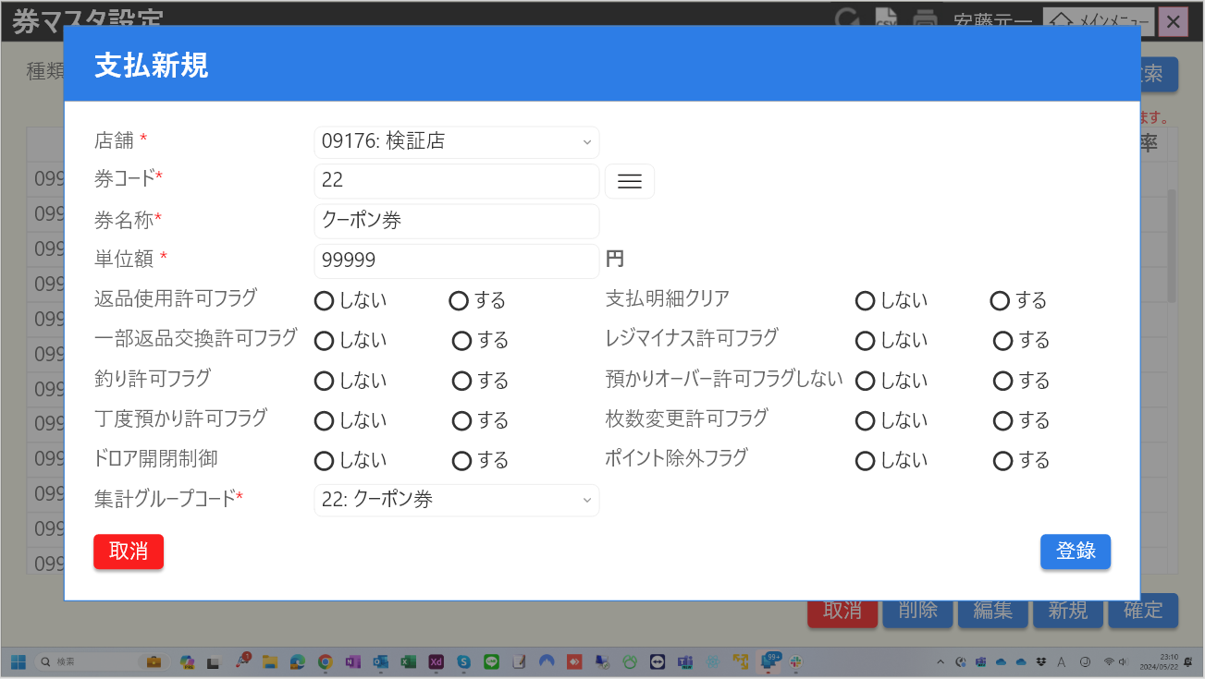
0

1
2
4
3
5

6
7
8
9
10

12
11
13
14
15
16

17
18
19
20
21
22

23
24
25
26
27
28

30
29
31
32
33
34

35
36
37
38
39
40

41
42

43
44

 | ■画面項目定義

 | 画面項目ID | 項目 |  | Type | I/O | 多言語 | アウトプット |  |  |  |  |  |  |  |  | インプット |  |  |  |  | 備考
 |  |  |  |  |  |  | マッピングデータ |  |  |  | 初期値 |  | 表示コントロール | Control enable |  | 必須 | 数字 | 文字 | マッピングデータ
 |  |  |  |  |  |  | API名 | 項目 |  |  |  |  |  |  |  |  |  |  | API名 | 項目
 | 0 | モーダルタイトル |  | テキスト | － | ● | － | － |  |  | 支払新規 |  | ー | － |  | － | ー | ー | － | ー | イベントID：MD6601-01
 | 1 | 店舗（タイトル） |  | テキスト | － | ● | － | － |  |  | 店舗 |  | ー | ー |  | － | ー | ー | － | ー | ー
 | 2 | 店舗（値） |  | プルダウン | I | ● | － | － |  |  | － |  | ー | デフォルト：有効 |  | ● | ー | ー | AP6601, AP6602, AP6603 | selected_stores, selected_store,store_code | 表示形式: {store_code:store_name} 値一覧には1501モーダルで選択された店舗が含まれている。
 | 3 | 券コード （タイトル） |  | テキスト | I | ● | － | － |  |  | 券コード |  | ー | ー |  | ー | ー | ー | － | ー | ー
 | 4 | 券コード(値) |  | EditText | I/O | － | AP6601 | code |  |  | － |  | ー | デフォルト：有効 |  | ● | ● | ー | AP6602, AP6603 | code | 最大15文字 イベントID：MD6601-02
 | 5 | 券検索 |  | ボタン | I | － | － | － |  |  | － |  | ー | デフォルト：有効 |  | ー | ー | ー | － | ー | イベントID：MD6601-03
 | 6 | 券名称（タイトル） |  | テキスト | － | ● | － | － |  |  | 券名称 |  | ー | ー |  | － | ー | ー | － | ー | ー
 | 7 | 券名称（値） |  | EditText | I/O | － | AP6601 | name |  |  | － |  | ー | ー |  | － | ー | ー | AP6603 | name | ー
 | 8 | 単位額(タイトル) |  | テキスト | － | ● | － | － |  |  | 値引金額・率 |  | ー | ー |  | － | ー | ー | － | ー | ー
 | 9 | 単位額（値） |  | EditText | I | － | AP6601 | amount |  |  | － |  | ー | ー |  | － | ー | ー | AP6603 | amount | 最大6文字
 | 10 | 単位額（単位） |  | テキスト | － | ● | － | － |  |  | 円 |  | ー | ー |  | － | ー | ー | － | ー | ー
 | 11 | 返品使用許可フラグ（タイトル） |  | テキスト | － | ● | － | － |  |  | 返品使用許可フラグ |  | ー | ー |  | － | ー | ー | － | ー | ー
 | 12 | 返品使用許可フラグ（する） |  | ラジオボタン | I | － | － | － |  |  | しない |  | デフォルト：チェックを入れる。 | ー |  | － | ー | ー | AP6603 | can_return | ー
 | 13 | 返品使用許可フラグ（しない） |  | ラジオボタン | I | － | － | － |  |  | する |  | デフォルト：チェックを外す。 | ー |  | － | ー | ー | AP6603 | can_return | ー
 | 14 | 支払詳細クリア（タイトル） |  | テキスト | － | ● | － | － |  |  | 支払明細クリア |  | ー | ー |  | － | ー | ー | － | ー | ー
 | 15 | 支払詳細クリア(する) |  | ラジオボタン | I | － | － | － |  |  | しない |  | デフォルト：チェックを外す。 | ー |  | － | ー | ー | AP6603 | can_cancel | ー
 | 16 | 支払詳細クリア(しない） |  | ラジオボタン | I | － | － | － |  |  | する |  | デフォルト：チェックを入れる。 | ー |  | － | ー | ー | AP6603 | can_cancel | ー
 | 17 | 一部返品交換許可フラグ（タイトル） |  | テキスト | － | ● | － | － |  |  | 一部返品交換許可フラグ |  | ー | ー |  | － | ー | ー | － | ー | ー
 | 18 | 一部返品交換許可フラグ（する） |  | ラジオボタン | I | － | － | － |  |  | しない |  | デフォルト：チェックを外す。 | ー |  | － | ー | ー | AP6603 | can_exchange | ー
 | 19 | 一部返品交換許可フラグ（しない） |  | ラジオボタン | I | － | － | － |  |  | する |  | デフォルト：チェックを入れる。 | ー |  | － | ー | ー | AP6603 | can_exchange | ー
 | 20 | レジマイナス許可フラグ（タイトル） |  | テキスト | － | ● | － | － |  |  | レジマイナス許可フラグ |  | ー | ー |  | － | ー | ー | － | ー | ー
 | 21 | レジマイナス許可フラグ（する） |  | ラジオボタン | I | － | － | － |  |  | しない |  | デフォルト：チェックを外す。 | ー |  | － | ー | ー | AP6603 | can_void | ー
 | 22 | レジマイナス許可フラグ（しない） |  | ラジオボタン | I | － | － | － |  |  | する |  | デフォルト：チェックを入れる。 | ー |  | － | ー | ー | AP6603 | can_void | ー
 | 23 | 釣り許可フラグ（タイトル） |  | テキスト | － | ● | － | － |  |  | 釣り許可フラグ |  | ー | ー |  | － | ー | ー | － | ー | ー
 | 24 | 釣り許可フラグ（する） |  | ラジオボタン | I | － | － | － |  |  | しない |  | デフォルト：チェックを入れる。 | ー |  | － | ー | ー | AP6603 | can_change | ー
 | 25 | 釣り許可フラグ（しない） |  | ラジオボタン | I | － | － | － |  |  | する |  | デフォルト：チェックを外す。 | ー |  | － | ー | ー | AP6603 | can_change | ー
 | 26 | 預かりオーバー許可フラグ（タイトル） |  | テキスト | － | ● | － | － |  |  | 預かりオーバー許可フラグ |  | ー | ー |  | － | ー | ー | － | ー | ー
 | 27 | 預かりオーバー許可フラグ（する） |  | ラジオボタン | I | － | － | － |  |  | しない |  | デフォルト：チェックを入れる。 | ー |  | － | ー | ー | AP6603 | can_over_deposit | ー
 | 28 | 預かりオーバー許可フラグ（しない） |  | ラジオボタン | I | － | － | － |  |  | する |  | デフォルト：チェックを外す。 | ー |  | － | ー | ー | AP6603 | can_over_deposit | ー
 | 29 | 丁度預かり許可フラグ（タイトル） |  | テキスト | － | ● | － | － |  |  | 丁度預かり許可フラグ |  | ー | ー |  | － | ー | ー | － | ー | ー
 | 30 | 丁度預かり許可フラグ（する） |  | ラジオボタン | I | － | － | － |  |  | しない |  | デフォルト：チェックを入れる。 | ー |  | － | ー | ー | AP6603 | can_just_fix | ー
 | 31 | 丁度預かり許可フラグ（しない） |  | ラジオボタン | I | － | － | － |  |  | する |  | デフォルト：チェックを外す。 | ー |  | － | ー | ー | AP6603 | can_just_fix | ー
 | 32 | 枚数変更許可フラグ（タイトル） |  | テキスト | － | ● | － | － |  |  | 枚数変更許可フラグ |  | ー | ー |  | － | ー | ー | － | ー | ー
 | 33 | 枚数変更許可フラグ（する） |  | ラジオボタン | I | － | － | － |  |  | しない |  | デフォルト：チェックを入れる。 | ー |  | － | ー | ー | AP6603 | can_change_cout | ー
 | 34 | 枚数変更許可フラグ（しない） |  | ラジオボタン | I | － | － | － |  |  | する |  | デフォルト：チェックを外す。 | ー |  | － | ー | ー | AP6603 | can_change_cout | ー
 | 35 | ドロア開閉制御（タイトル） |  | テキスト | － | ● | － | － |  |  | ドロア開閉制御 |  | ー | ー |  | － | ー | ー | － | ー | ー
 | 36 | ドロア開閉制御（する） |  | ラジオボタン | I | － | － | － |  |  | しない |  | デフォルト：チェックを外す。 | ー |  | － | ー | ー | AP6603 | is_drawer | ー
 | 37 | ドロア開閉制御（しない） |  | ラジオボタン | I | － | － | － |  |  | する |  | デフォルト：チェックを入れる。 | ー |  | － | ー | ー | AP6603 | is_drawer | ー
 | 38 | ポイント除外フラグ（タイトル） |  | テキスト | － | ● | － | － |  |  | ポイント除外フラグ |  | ー | ー |  | － | ー | ー | － | ー | ー
 | 39 | ポイント除外フラグ（する） |  | ラジオボタン | I | － | － | － |  |  | しない |  | デフォルト：チェックを入れる。 | ー |  | － | ー | ー | AP6603 | is_point_prohibition | ー
 | 40 | ポイント除外フラグ（しない） |  | ラジオボタン | I | － | － | － |  |  | する |  | デフォルト：チェックを外す。 | ー |  | － | ー | ー | AP6603 | is_point_prohibition | ー
 | 41 | 集計グループコード（タイトル） |  | テキスト | － | ● | － | － |  |  | 集計グループコード |  | ー | ー |  | － | ー | ー | － | ー | ー
 | 42 | 集計グループコード（値） |  | プルダウン | I | ● | － | － |  |  | 19:商品券 |  | ー | ー |  | ● | ー | ー | AP6603 | category | 表示形式：{payment_ticket_code:payment_ticket_name} 値一覧には以下が含まれている。 15:売掛金, 16:カード, 17:カスミイオン, 18:古紙リサイクル券, 19:"商品券, 20:ギフト券, 21:エコスタンプ, 22:クーポン券, 23:株主優待券, 24:カスミ商品券.
 | 43 | 取消 |  | ボタン | I | ● | － | － |  |  | 取消 |  | ー | デフォルト：有効 |  | － | ー | ー | － | ー | イベントID：MD6601-04
 | 44 | 登録 |  | ボタン | I | ● | － | － |  |  | 登録 |  | ー | デフォルト：有効 |  | － | ー | ー | － | ー | イベントID：MD6601-05

MD6601 (値引券追加)
システム名 |  |  |  | システム種別 |  |  |  |  |  | 詳細設計書 |  |  |  |  | 作成者 |  |  | 作成日 |  | 更新者 | 更新日 | 版数
POSサーバー |  |  |  | POSサーバー |  |  |  |  |  |  |  |  |  |  | TinNH |  |  | 2024-06-27 |  | LoiLV | 2024-07-04 | 0.12

機能カテゴリ |  |  | 66_券マスタ設定 |  |  |  |  |  | 項目 |  |  | 画面設計書 |  |  | MD6601 (値引券追加)

 | ■イメージ

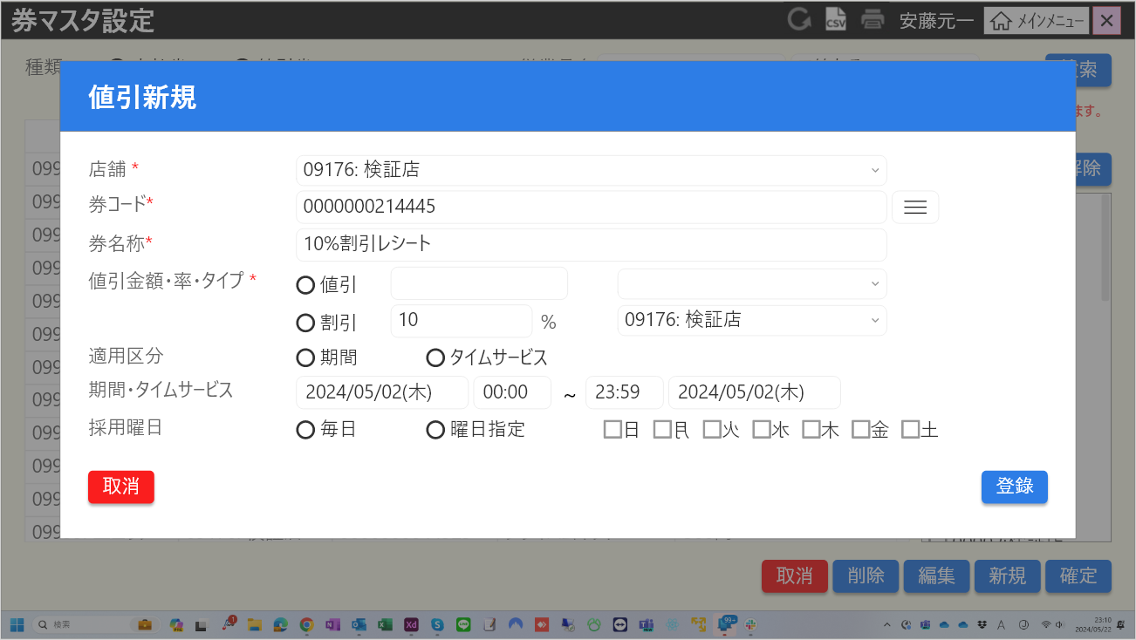
0

2
1

3
5
4

6
7
8

9
11
12

10
13
14

15
16
17
22
18
19
21
20

23
26
24
25
28
31
27
29
30
32
34
33

 | ■画面項目定義

 | 画面項目ID | 項目 |  | Type | I/O | 多言語 | アウトプット |  |  |  |  |  |  |  |  | インプット |  |  |  |  | 備考
 |  |  |  |  |  |  | マッピングデータ |  |  |  | 初期値 |  | 表示コントロール | Control enable |  | 必須 | 数字 | 文字 | マッピングデータ
 |  |  |  |  |  |  | API名 | 項目 |  |  |  |  |  |  |  |  |  |  | API名 | 項目
 | 0 | モーダルタイトル |  | テキスト | － | ● | － | － |  |  | 値引新規 |  | ー | － |  | － | ー | ー | － | ー | イベントID：MD6601-06
 | 1 | 店舗（タイトル） |  | テキスト | － | ● | － | － |  |  | 店舗 |  | ー | ー |  | － | ー | ー | － | ー | ー
 | 2 | 店舗（値） |  | プルダウン | I | ● | － | － |  |  | － |  | ー | デフォルト：有効 |  | ● | ー | ー | AP6601, AP6602, AP6603 | selected_stores, selected_store,store_code | 表示形式: {store_code:store_name} 値一覧には1501モーダルで選択された店舗が含まれている。
 | 3 | 券コード （タイトル） |  | テキスト | I | ● | － | － |  |  | 券コード |  | ー | ー |  | ー | ー | ー | － | ー | ー
 | 4 | 券コード(値) |  | EditText | I/O | － | AP6601 | code |  |  | － |  | ー | デフォルト：有効 |  | ● | ● | ー | AP6602, AP6603 | code | 最大15文字 イベントID：MD6601-02
 | 5 | 券検索 |  | ボタン | I | － | － | － |  |  | － |  | ー | デフォルト：有効 |  | ー | ー | ー | － | ー | イベントID：MD6601-03
 | 6 | 券名称（タイトル） |  | テキスト | － | ● | － | － |  |  | 券名称 |  | ー | ー |  | － | ー | ー | － | ー | ー
 | 7 | 券名称（値） |  | EditText | I | － | － | － |  |  | － |  | ー | ー |  | － | ー | ー | AP6603 | name | ー
 | 8 | 値引金額・率・タイプ（タイトル） |  | テキスト | － | ● | － | － |  |  | 値引金額・率・タイプ |  | ー | ー |  | － | ー | ー |  |  | ー
 | 9 | 値引金額・率・タイプ（値引） |  | ラジオボタン | I | ● | － | － |  |  | 値引 |  | デフォルト：チェックを入れる。 | ー |  | ● | ー | ー | AP6603 | discount_type
 | 10 | 値引金額・率・タイプ（割引） |  | ラジオボタン | I | ● | － | － |  |  | 割引 |  | デフォルト：チェックを外す。 | ー |  | ● | ー | ー | AP6603 | discount_type | ー
 | 11 | 値引金額 |  | EditText | I | － | － | － |  |  | － |  | ー | デフォルト：有効。[値引金額・率・タイプ（割引）]が選択された場合に無効になる。 |  | ● | ● | ー | AP6603 | amount | 最大6文字
 | 12 | 値引金額（区分） |  | プルダウン | I | － | － | － |  |  | 1:単品値引 |  | ー | デフォルト：有効。[値引金額・率・タイプ（割引）]が選択された場合に無効になる。 |  | ● | ー | ー | AP6603 | category | 値一覧は以下が含まれている。:1:単品値引1, 2:単品値引2, 3:単品値引3, 4:単品値引4, 5:単品値引5, 11:小計値引1, 13:小計値引3, 14:小計値引4, 15:小計値引5. 形式:{amount_discount_code:amount_discount_name}
 | 13 | 割引率 |  | EditText | I | － | － | － |  |  | － |  | ー | デフォルト：無効。[値引金額・率・タイプ（値引]が選択された場合に有効になる。 |  | ● | ● | ー | AP6603 | amount | 最大2文字
 | 14 | 割引率（区分） |  | プルダウン | I | － | － | － |  |  | 6:単品割引 |  | ー | デフォルト：無効。[値引金額・率・タイプ（値引]が選択された場合に有効になる。 |  | ● | ー | ー | AP6603 | category | 値一覧は以下が含まれている。6:単品割引1, 7:単品割引2, 8:単品割引3, 9:単品割引4, 10:単品割引, 16:小計割引1, 17:小計割引2, 18:小計割引3, 19:小計割引4, 20:小計割引5 形式:{percentage_discount_code:percentage_discount_name}
 | 15 | 適用区分 |  | テキスト | I | － | － | － |  |  | 適用区分 |  | ー | ー |  | － | ー | ー | － | ー | ー
 | 16 | 適用区分（期間） |  | ラジオボタン | I | ● | － | － |  |  | 期間 |  | デフォルト：チェックを入れる。 | デフォルト：有効。[適用区分(期間)]が選択された場合に無効になる。 |  | ● | ー | ー | AP6603 | apply_type | ー
 | 17 | 適用区分（タイムサービス） |  | ラジオボタン | I | ● | － | － |  |  | タイムサービス |  | デフォルト：チェックを外す。 | デフォルト：無効。[適用区分（タイムサービス）]が選択された場合に有効になる。 |  | ● | ー | ー | AP6603 | apply_type | ー
 | 18 | 期間・タイムサービス |  | テキスト | I | － | － | － |  |  | 期間・タイムサービス |  | ー | ー |  | － | ー | ー | － | ー | ー
 | 19 | 適用区分（開始期間） |  | DatePicker | I | ● | － | － |  |  | [現在日付] |  | ー | デフォルト：有効 |  | ● | ー | ー | AP6603 | start_date_time | ー
 | 20 | 適用区分（終了期間） |  | DatePicker | I | ● | － | － |  |  | [現在日付] |  | ー | デフォルト：有効 |  | ● | ー | ー | AP6603 | end_date_time
 | 21 | 適用区分（開始タイムサービス） |  | EditText | I | － | － | － |  |  | 0:00:00 |  | ー | デフォルト：無効。[適用区分（タイムサービス）]が選択された場合に有効になる。 |  | ● | ー | ー | AP6603 | start_date_time | 00:00-23:59
 | 22 | 適用区分（終了タイムサービス） |  | EditText | I | － | － | － |  |  | 23:59:00 |  | ー | デフォルト：無効。[適用区分（タイムサービス）]が選択された場合に有効になる。 |  | ● | ー | ー | AP6603 | end_date_time | 00:00-23:59
 | 23 | 採用曜日 |  | テキスト | I | － | － | － |  |  | 採用曜日 |  | ー | ー |  | － | ー | ー | － | ー | ー
 | 24 | 採用曜日（毎日） |  | ラジオボタン | I | ● | － | － |  |  | 毎日 |  | デフォルト：チェックを入れる。 | デフォルト：有効 |  | ● | ー | ー | AP6603 | date_categorize_type_code | ー
 | 25 | 採用曜日（曜日指定） |  | ラジオボタン | I | ● | － | － |  |  | 曜日指定 |  | デフォルト：チェックを外す。 | デフォルト：無効。[採用曜日(毎日)]が選択された場合に有効になる。 |  | ● | ー | ー | AP6603 | date_categorize_type_code | ー
 | 26 | 日 |  | チェックボックス | I | ● | － | － |  |  | 日 |  | デフォルト：チェックを外す。 | デフォルト：無効。[採用曜日(毎日)]が選択された場合に有効になる。 |  | － | ー | ー | AP6603 | is_sunday | ー
 | 27 | 月 |  | チェックボックス | I | ● | － | － |  |  | 月 |  | デフォルト：チェックを外す。 | デフォルト：無効。[採用曜日(毎日)]が選択された場合に有効になる。 |  | － | ー | ー | AP6603 | is_monday | ー
 | 28 | 火 |  | チェックボックス | I | ● | － | － |  |  | 火 |  | デフォルト：チェックを外す。 | デフォルト：無効。[採用曜日(毎日)]が選択された場合に有効になる。 |  | － | ー | ー | AP6603 | is_tuesday | ー
 | 29 | 水 |  | チェックボックス | I | ● | － | － |  |  | 水 |  | デフォルト：チェックを外す。 | デフォルト：無効。[採用曜日(毎日)]が選択された場合に有効になる。 |  | － | ー | ー | AP6603 | is_wednesday | ー
 | 30 | 木 |  | チェックボックス | I | ● | － | － |  |  | 木 |  | デフォルト：チェックを外す。 | デフォルト：無効。[採用曜日(毎日)]が選択された場合に有効になる。 |  | － | ー | ー | AP6603 | is_thursday | ー
 | 31 | 金 |  | チェックボックス | I | ● | － | － |  |  | 金 |  | デフォルト：チェックを外す。 | デフォルト：無効。[採用曜日(毎日)]が選択された場合に有効になる。 |  | － | ー | ー | AP6603 | is_friday | ー
 | 32 | 土 |  | チェックボックス | I | ● | － | － |  |  | 土 |  | デフォルト：チェックを外す。 | デフォルト：無効。[採用曜日(毎日)]が選択された場合に有効になる。 |  | － | ー | ー | AP6603 | is_saturday | ー
 | 33 | 取消 |  | ボタン | I | ● | － | － |  |  | 取消 |  | ー | デフォルト：有効 |  | － | ー | ー | － | ー | イベントID：MD6601-04
 | 34 | 登録 |  | ボタン | I | ● | － | － |  |  | 登録 |  | ー | デフォルト：有効 |  | － | ー | ー | － | ー | イベントID：MD6601-05

MD6601 (支払券編集)
システム名 |  |  |  | システム種別 |  |  |  |  |  | 詳細設計書 |  |  |  |  | 作成者 |  |  | 作成日 |  | 更新者 | 更新日 | 版数
POSサーバー |  |  |  | POSサーバー |  |  |  |  |  |  |  |  |  |  | TinNH |  |  | 2024-06-27 |  | LoiLV | 2024-07-04 | 0.12

機能カテゴリ |  |  | 66_券マスタ設定 |  |  |  |  |  | 項目 |  |  | 画面設計書 |  |  | MD6601 (支払券編集)

 | ■イメージ

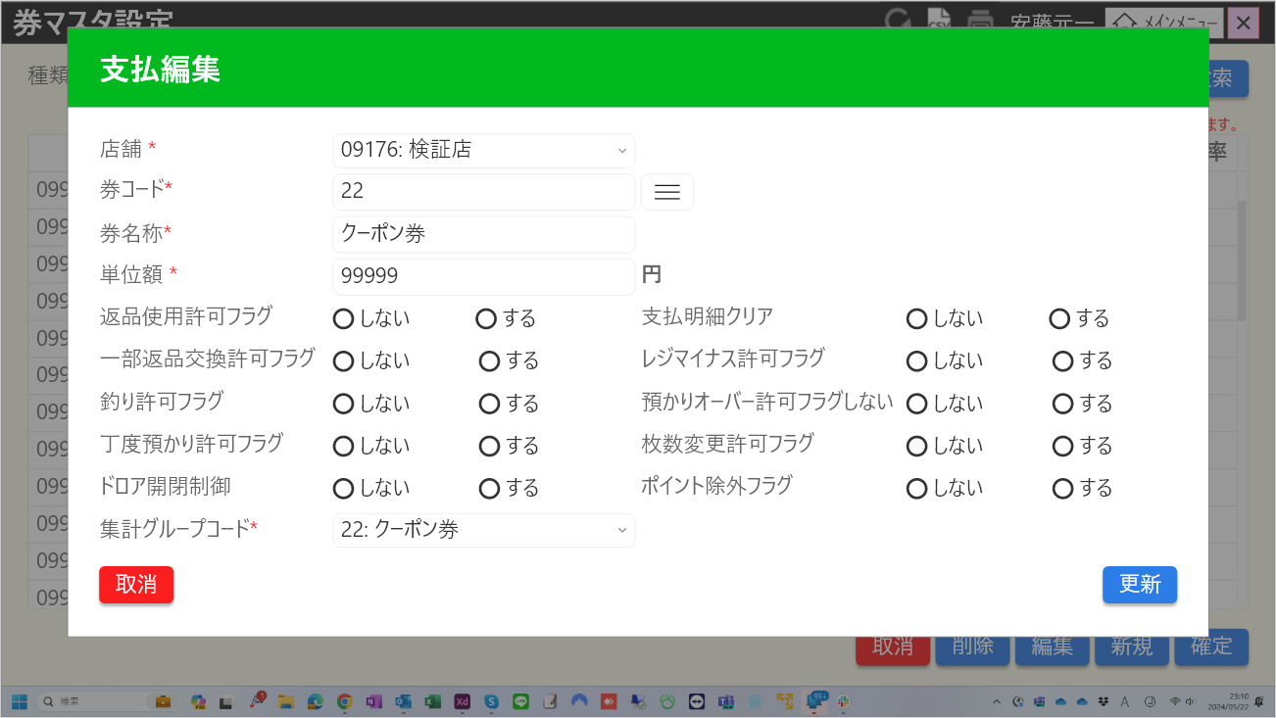
0

2
1
4
3
5

6
7

8
9

10

11
12
13
15
16
14

17
18
19
20
21
22

23
24
25
26
27
28

29
30
31
33
34
32
36
40
35
37
38
39

41
42

44
43

 | ■画面項目定義

 | 画面項目ID | 項目 |  | Type | I/O | 多言語 | アウトプット |  |  |  |  |  |  |  |  | インプット |  |  |  |  | 備考
 |  |  |  |  |  |  | マッピングデータ |  |  |  | 初期値 |  | 表示コントロール | Control enable |  | 必須 | 数字 | 文字 | マッピングデータ
 |  |  |  |  |  |  | API名 | 項目 |  |  |  |  |  |  |  |  |  |  | API名 | 項目
 | 0 | モーダルタイトル |  | テキスト | － | ● | － | － |  |  | 支払編集 |  | ー | － |  | － | ー | ー | － | ー | イベントID：MD6601-07
 | 1 | 店舗（タイトル） |  | テキスト | － | ● | － | － |  |  | 店舗 |  | ー | ー |  | － | ー | ー | － | ー | ー
 | 2 | 店舗（値） |  | プルダウン | I/O | ● | AP6601 | store_code |  |  | － |  | ー | デフォルト：無効 |  | ● | ー | ー | AP6602, AP6603 | selected_store,store_code | 表示形式: {store_code:store_name} 値一覧には1501モーダルで選択された店舗が含まれている。
 | 3 | 券コード （タイトル） |  | テキスト | I | ● | － | － |  |  | 券コード |  | ー | ー |  | ー | ー | ー | － | ー | ー
 | 4 | 券コード(値) |  | EditText | I/O | － | AP6601 | code |  |  | － |  | ー | デフォルト：無効 |  | ● | ● | ー | AP6602, AP6603 | code | 最大15文字
 | 5 | 券検索 |  | ボタン | I | － | － | － |  |  | － |  | ー | デフォルト：無効 |  | ー | ー | ー | － | ー | ー
 | 6 | 券名称（タイトル） |  | テキスト | － | ● | － | － |  |  | 券名称 |  | ー | ー |  | － | ー | ー | － | ー | ー
 | 7 | 券名称（値） |  | EditText | I/O | － | AP6601 | name |  |  | － |  | ー | ー |  | ● | ー | ー | AP6603 | name | ー
 | 8 | 単位額(タイトル) |  | テキスト | － | ● | － | － |  |  | 値引金額・率 |  | ー | ー |  | － | ー | ー | － | ー | ー
 | 9 | 単位額（値） |  | EditText | I/O | － | AP6601 | amount |  |  | － |  | ー | ー |  | － | ー | ー | AP6603 | amount | 最大6文字
 | 10 | 単位額（単位） |  | テキスト | － | ● | － | － |  |  | 円 |  | ー | ー |  | － | ー | ー | － | ー | ー
 | 11 | 返品使用許可フラグ（タイトル） |  | テキスト | － | ● | － | － |  |  | 返品使用許可フラグ |  | ー | ー |  | － | ー | ー | － | ー | ー
 | 12 | 返品使用許可フラグ（する） |  | ラジオボタン | I/O | － | AP6601 | can_return |  |  | しない |  | デフォルト：チェックを入れる。 | ー |  | － | ー | ー | AP6603 | can_return | ー
 | 13 | 返品使用許可フラグ（しない） |  | ラジオボタン | I/O | － | AP6601 | can_return |  |  | する |  | デフォルト：チェックを外す。 | ー |  | － | ー | ー | AP6603 | can_return | ー
 | 14 | 支払詳細クリア（タイトル） |  | テキスト | － | ● | － | － |  |  | 支払明細クリア |  | ー | ー |  | － | ー | ー | － | ー | ー
 | 15 | 支払詳細クリア(する) |  | ラジオボタン | I/O | － | AP6601 | can_cancel |  |  | しない |  | デフォルト：チェックを外す。 | ー |  | － | ー | ー | AP6603 | can_cancel | ー
 | 16 | 支払詳細クリア(しない） |  | ラジオボタン | I/O | － | AP6601 | can_cancel |  |  | する |  | デフォルト：チェックを入れる。 | ー |  | － | ー | ー | AP6603 | can_cancel | ー
 | 17 | 一部返品交換許可フラグ（タイトル） |  | テキスト | － | ● | － | － |  |  | 一部返品交換許可フラグ |  | ー | ー |  | － | ー | ー | － | ー | ー
 | 18 | 一部返品交換許可フラグ（する） |  | ラジオボタン | I/O | － | AP6601 | can_exchange |  |  | しない |  | デフォルト：チェックを外す。 | ー |  | － | ー | ー | AP6603 | can_exchange | ー
 | 19 | 一部返品交換許可フラグ（しない） |  | ラジオボタン | I/O | － | AP6601 | can_exchange |  |  | する |  | デフォルト：チェックを入れる。 | ー |  | － | ー | ー | AP6603 | can_exchange | ー
 | 20 | レジマイナス許可フラグ（タイトル） |  | テキスト | － | ● | － | － |  |  | レジマイナス許可フラグ |  | ー | ー |  | － | ー | ー | － | ー | ー
 | 21 | レジマイナス許可フラグ（する） |  | ラジオボタン | I/O | － | AP6601 | can_void |  |  | しない |  | デフォルト：チェックを外す。 | ー |  | － | ー | ー | AP6603 | can_void | ー
 | 22 | レジマイナス許可フラグ（しない） |  | ラジオボタン | I/O | － | AP6601 | can_void |  |  | する |  | デフォルト：チェックを入れる。 | ー |  | － | ー | ー | AP6603 | can_void | ー
 | 23 | 釣り許可フラグ（タイトル） |  | テキスト | － | ● | － | － |  |  | 釣り許可フラグ |  | ー | ー |  | － | ー | ー | － | ー | ー
 | 24 | 釣り許可フラグ（する） |  | ラジオボタン | I/O | － | AP6601 | can_change |  |  | しない |  | デフォルト：チェックを入れる。 | ー |  | － | ー | ー | AP6603 | can_change | ー
 | 25 | 釣り許可フラグ（しない） |  | ラジオボタン | I/O | － | AP6601 | can_change |  |  | する |  | デフォルト：チェックを外す。 | ー |  | － | ー | ー | AP6603 | can_change | ー
 | 26 | 預かりオーバー許可フラグ（タイトル） |  | テキスト | － | ● | － | － |  |  | 預かりオーバー許可フラグ |  | ー | ー |  | － | ー | ー | － | ー | ー
 | 27 | 預かりオーバー許可フラグ（する） |  | ラジオボタン | I/O | － | AP6601 | can_over_deposit |  |  | しない |  | デフォルト：チェックを入れる。 | ー |  | － | ー | ー | AP6603 | can_over_deposit | ー
 | 28 | 預かりオーバー許可フラグ（しない） |  | ラジオボタン | I/O | － | AP6601 | can_over_deposit |  |  | する |  | デフォルト：チェックを外す。 | ー |  | － | ー | ー | AP6603 | can_over_deposit | ー
 | 29 | 丁度預かり許可フラグ（タイトル） |  | テキスト | － | ● | － | ー |  |  | 丁度預かり許可フラグ |  | ー | ー |  | － | ー | ー | － | ー | ー
 | 30 | 丁度預かり許可フラグ（する） |  | ラジオボタン | I/O | － | AP6601 | can_just_fix |  |  | しない |  | デフォルト：チェックを入れる。 | ー |  | － | ー | ー | AP6603 | can_just_fix | ー
 | 31 | 丁度預かり許可フラグ（しない） |  | ラジオボタン | I/O | － | AP6601 | can_just_fix |  |  | する |  | デフォルト：チェックを外す。 | ー |  | － | ー | ー | AP6603 | can_just_fix | ー
 | 32 | 枚数変更許可フラグ（タイトル） |  | テキスト | － | ● | － | ー |  |  | 枚数変更許可フラグ |  | ー | ー |  | － | ー | ー | － | ー | ー
 | 33 | 枚数変更許可フラグ（する） |  | ラジオボタン | I/O | － | AP6601 | can_change_cout |  |  | しない |  | デフォルト：チェックを入れる。 | ー |  | － | ー | ー | AP6603 | can_change_cout | ー
 | 34 | 枚数変更許可フラグ（しない） |  | ラジオボタン | I/O | － | AP6601 | can_change_cout |  |  | する |  | デフォルト：チェックを外す。 | ー |  | － | ー | ー | AP6603 | can_change_cout | ー
 | 35 | ドロア開閉制御（タイトル） |  | テキスト | － | ● | － | ー |  |  | ドロア開閉制御 |  | ー | ー |  | － | ー | ー | － | ー | ー
 | 36 | ドロア開閉制御（する） |  | ラジオボタン | I/O | － | AP6601 | is_drawer |  |  | しない |  | デフォルト：チェックを外す。 | ー |  | － | ー | ー | AP6603 | is_drawer | ー
 | 37 | ドロア開閉制御（しない） |  | ラジオボタン | I/O | － | AP6601 | is_drawer |  |  | する |  | デフォルト：チェックを入れる。 | ー |  | － | ー | ー | AP6603 | is_drawer | ー
 | 38 | ポイント除外フラグ（タイトル） |  | テキスト | － | ● | － | ー |  |  | ポイント除外フラグ |  | ー | ー |  | － | ー | ー | － | ー | ー
 | 39 | ポイント除外フラグ（する） |  | ラジオボタン | I/O | － | AP6601 | is_point_prohibition |  |  | しない |  | デフォルト：チェックを入れる。 | ー |  | － | ー | ー | AP6603 | is_point_prohibition | ー
 | 40 | ポイント除外フラグ（しない） |  | ラジオボタン | I/O | － | AP6601 | is_point_prohibition |  |  | する |  | デフォルト：チェックを外す。 | ー |  | － | ー | ー | AP6603 | is_point_prohibition | ー
 | 41 | 集計グループコード（タイトル） |  | テキスト | － | ● | － | ー |  |  | 集計グループコード |  | ー | ー |  | － | ー | ー | － | ー | ー
 | 42 | 集計グループコード（値） |  | プルダウン | I/O | ● | AP6601 | category |  |  | 19:商品券 |  | ー | ー |  | ● | ー | ー | AP6603 | category | 表示形式：{payment_ticket_code:payment_ticket_name} 値一覧には以下が含まれている。 15:売掛金, 16:カード, 17:カスミイオン, 18:古紙リサイクル券, 19:"商品券, 20:ギフト券, 21:エコスタンプ, 22:クーポン券, 23:株主優待券, 24:カスミ商品券.
 | 43 | 取消 |  | ボタン | I | ● | － | － |  |  | 取消 |  | ー | デフォルト：有効 |  | － | ー | ー | － | ー | イベントID：MD6601-04
 | 44 | 登録 |  | ボタン | I | ● | － | － |  |  | 登録 |  | ー | デフォルト：有効 |  | － | ー | ー | － | ー | イベントID：MD6601-08

MD6601 (値引券編集)
システム名 |  |  |  | システム種別 |  |  |  |  |  | 詳細設計書 |  |  |  |  | 作成者 |  |  | 作成日 |  | 更新者 | 更新日 | 版数
POSサーバー |  |  |  | POSサーバー |  |  |  |  |  |  |  |  |  |  | TinNH |  |  | 2024-06-27 |  | LoiLV | 2024-07-04 | 0.12

機能カテゴリ |  |  | 66_券マスタ設定 |  |  |  |  |  | 項目 |  |  | 画面設計書 |  |  | MD6601 (値引券編集)

 | ■イメージ

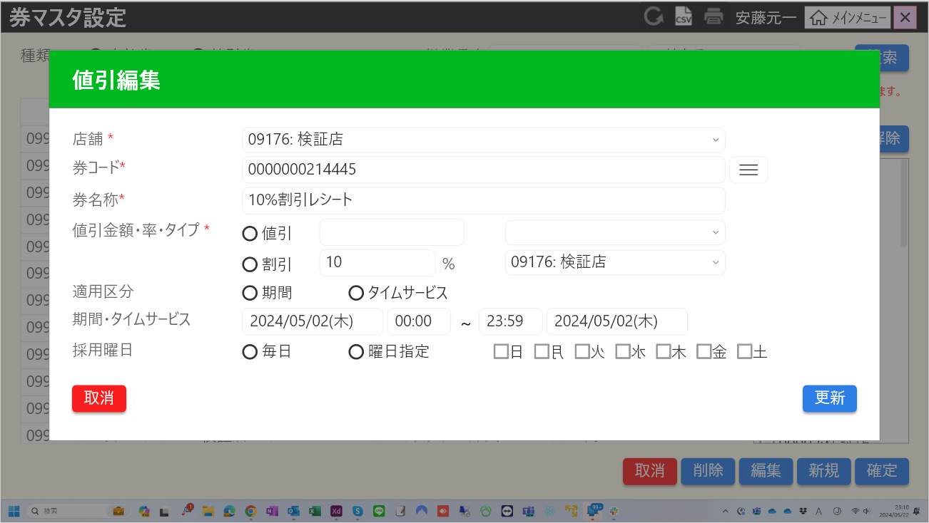
0

2
1

3
5
4

6
7
8

9
11
12

10
13
14

15
16
17
22
18
19
21
20

23
26

24
25
27
28
30
31
32
29
34
33

 | ■画面項目定義

 | 画面項目ID | 項目 |  | Type | I/O | 多言語 | アウトプット |  |  |  |  |  |  |  |  | インプット |  |  |  |  | 備考
 |  |  |  |  |  |  | マッピングデータ |  |  |  | 初期値 |  | 表示コントロール | Control enable |  | 必須 | 数字 | 文字 | マッピングデータ
 |  |  |  |  |  |  | API名 | 項目 |  |  |  |  |  |  |  |  |  |  | API名 | 項目
 | 0 | モーダルタイトル |  | テキスト | － | ● | － | － |  |  | 値引新規 |  | ー | － |  | － | ー | ー | － | ー | イベントID：MD6601-09
 | 1 | 店舗（タイトル） |  | テキスト | － | ● | － | － |  |  | 店舗 |  | ー | ー |  | － | ー | ー | － | ー | ー
 | 2 | 店舗（値） |  | プルダウン | I/O | ● | AP6601 | store_code |  |  | － |  | ー | デフォルト：無効 |  | ● | ー | ー | AP6602, AP6603 | selected_store,store_code | 表示形式: {store_code:store_name} 値一覧には1501モーダルで選択された店舗が含まれている。
 | 3 | 券コード （タイトル） |  | テキスト | I | ● | － | － |  |  | 券コード |  | ー | ー |  | ー | ー | ー | － | ー | ー
 | 4 | 券コード(値) |  | EditText | I/O | － | AP6601 | code |  |  | － |  | ー | デフォルト：無効 |  | ● | ● | ー | AP6602, AP6603 | code | 最大15文字
 | 5 | 券検索 |  | ボタン | I | － | － | ー |  |  | － |  | ー | デフォルト：無効 |  | ー | ー | ー | － | ー | ー
 | 6 | 券名称（タイトル） |  | テキスト | － | ● | － | ー |  |  | 券名称 |  | ー | ー |  | － | ー | ー | － | ー | ー
 | 7 | 券名称（値） |  | EditText | I/O | － | AP6601 | name |  |  | － |  | ー | ー |  | － | ー | ー | AP6603 | name | ー
 | 8 | 値引金額・率・タイプ（タイトル） |  | テキスト | － | ● | － |  |  |  | 値引金額・率・タイプ |  | ー | ー |  | － | ー | ー |  |  | ー
 | 9 | 値引金額・率・タイプ（値引） |  | ラジオボタン | I/O | ● | AP6601 | discount_type |  |  | 値引 |  | デフォルト：チェックを入れる。 | ー |  | ● | ー | ー | AP6603 | discount_type
 | 10 | 値引金額・率・タイプ（割引） |  | ラジオボタン | I/O | ● | AP6601 | discount_type |  |  | 割引 |  | デフォルト：チェックを外す。 | ー |  | ● | ー | ー | AP6603 | discount_type | ー
 | 11 | 値引金額 |  | EditText | I/O | － | AP6601 | amount |  |  | － |  | ー | デフォルト：有効。[値引金額・率・タイプ（割引）]が選択された場合に無効になる。 |  | ● | ● | ー | AP6603 | amount | 最大6文字
 | 12 | 値引金額（区分） |  | プルダウン | I/O | － | AP6601 | category |  |  | 1:単品値引 |  | ー | デフォルト：有効。[値引金額・率・タイプ（割引）]が選択された場合に無効になる。 |  | ● | ー | ー | AP6603 | category | 値一覧は以下が含まれている。 :1:単品値引1, 2:単品値引2, 3:単品値引3, 4:単品値引4, 5:単品値引5, 11:小計値引1, 13:小計値引3, 14:小計値引4, 15:小計値引5. 形式:{amount_discount_code:amount_discount_name}
 | 13 | 割引率 |  | EditText | I/O | － | AP6601 | amount |  |  | － |  | ー | デフォルト：無効。[値引金額・率・タイプ（値引]が選択された場合に有効になる。 |  | ● | ● | ー | AP6603 | amount | 最大2文字
 | 14 | 割引率（区分） |  | プルダウン | I/O | － | AP6601 | category |  |  | 6:単品割引 |  | ー | デフォルト：無効。[値引金額・率・タイプ（値引]が選択された場合に有効になる。 |  | ● | ー | ー | AP6603 | category | 値一覧は以下が含まれている。 6:単品割引1, 7:単品割引2, 8:単品割引3, 9:単品割引4, 10:単品割引, 16:小計割引1, 17:小計割引2, 18:小計割引3, 19:小計割引4, 20:小計割引5 形式:{percentage_discount_code:percentage_discount_name}
 | 15 | 適用区分 |  | テキスト | I | － | － | ー |  |  | 適用区分 |  | ー | ー |  | － | ー | ー | － | ー | ー
 | 16 | 適用区分（期間） |  | ラジオボタン | I/O | ● | AP6601 | apply_type |  |  | 期間 |  | デフォルト：チェックを入れる。 | デフォルト：有効。[適用区分(期間)]が選択された場合に無効になる。 |  | ● | ー | ー | AP6603 | apply_type | ー
 | 17 | 適用区分（タイムサービス） |  | ラジオボタン | I/O | ● | AP6601 | apply_type |  |  | タイムサービス |  | デフォルト：チェックを外す。 | デフォルト：無効。[適用区分（タイムサービス）]が選択された場合に有効になる。 |  | ● | ー | ー | AP6603 | apply_type | ー
 | 18 | 期間・タイムサービス |  | テキスト | I | － | － | ー |  |  | 期間・タイムサービス |  | ー | ー |  | － | ー | ー | － | ー | ー
 | 19 | 適用区分（開始期間） |  | DatePicker | I/O | ● | AP6601 | start_date_time |  |  | [現在日付] |  | ー | デフォルト：有効 |  | ● | ー | ー | AP6603 | start_date_time | ー
 | 20 | 適用区分（終了期間） |  | DatePicker | I/O | ● | AP6601 | end_date_time |  |  | [現在日付] |  | ー | デフォルト：有効 |  | ● | ー | ー | AP6603 | end_date_time
 | 21 | 適用区分（開始タイムサービス） |  | EditText | I/O | － | AP6601 | start_date_time |  |  | 0:00:00 |  | ー | デフォルト：無効。[適用区分（タイムサービス）]が選択された場合に有効になる。 |  | ● | ー | ー | AP6603 | start_date_time | 00:00-23:59
 | 22 | 適用区分（終了タイムサービス） |  | EditText | I/O | － | AP6601 | end_date_time |  |  | 23:59:00 |  | ー | デフォルト：無効。[適用区分（タイムサービス）]が選択された場合に有効になる。 |  | ● | ー | ー | AP6603 | end_date_time | 00:00-23:59
 | 23 | 採用曜日 |  | テキスト | I | － | － | ー |  |  | 採用曜日 |  | ー | ー |  | － | ー | ー | － | ー | ー
 | 24 | 採用曜日（毎日） |  | ラジオボタン | I/O | ● | AP6601 | date_categorize_type_code |  |  | 毎日 |  | デフォルト：チェックを入れる。 | デフォルト：有効 |  | ● | ー | ー | AP6603 | date_categorize_type_code | ー
 | 25 | 採用曜日（曜日指定） |  | ラジオボタン | I/O | ● | AP6601 | date_categorize_type_code |  |  | 曜日指定 |  | デフォルト：チェックを外す。 | デフォルト：無効。[採用曜日(毎日)]が選択された場合に有効になる。 |  | ● | ー | ー | AP6603 | date_categorize_type_code | ー
 | 26 | 日 |  | チェックボックス | I/O | ● | AP6601 | is_sunday |  |  | 日 |  | デフォルト：チェックを外す。 | デフォルト：無効。[採用曜日(毎日)]が選択された場合に有効になる。 |  | － | ー | ー | AP6603 | is_sunday | ー
 | 27 | 月 |  | チェックボックス | I/O | ● | AP6601 | is_monday |  |  | 月 |  | デフォルト：チェックを外す。 | デフォルト：無効。[採用曜日(毎日)]が選択された場合に有効になる。 |  | － | ー | ー | AP6603 | is_monday | ー
 | 28 | 火 |  | チェックボックス | I/O | ● | AP6601 | is_tuesday |  |  | 火 |  | デフォルト：チェックを外す。 | デフォルト：無効。[採用曜日(毎日)]が選択された場合に有効になる。 |  | － | ー | ー | AP6603 | is_tuesday | ー
 | 29 | 水 |  | チェックボックス | I/O | ● | AP6601 | is_wednesday |  |  | 水 |  | デフォルト：チェックを外す。 | デフォルト：無効。[採用曜日(毎日)]が選択された場合に有効になる。 |  | － | ー | ー | AP6603 | is_wednesday | ー
 | 30 | 木 |  | チェックボックス | I/O | ● | AP6601 | is_thursday |  |  | 木 |  | デフォルト：チェックを外す。 | デフォルト：無効。[採用曜日(毎日)]が選択された場合に有効になる。 |  | － | ー | ー | AP6603 | is_thursday | ー
 | 31 | 金 |  | チェックボックス | I/O | ● | AP6601 | is_friday |  |  | 金 |  | デフォルト：チェックを外す。 | デフォルト：無効。[採用曜日(毎日)]が選択された場合に有効になる。 |  | － | ー | ー | AP6603 | is_friday | ー
 | 32 | 土 |  | チェックボックス | I/O | ● | AP6601 | is_saturday |  |  | 土 |  | デフォルト：チェックを外す。 | デフォルト：無効。[採用曜日(毎日)]が選択された場合に有効になる。 |  | － | ー | ー | AP6603 | is_saturday | ー
 | 33 | 取消 |  | ボタン | I | ● | － | － |  |  | 取消 |  | ー | デフォルト：有効 |  | － | ー | ー | － | ー | イベントID：MD6601-04
 | 34 | 登録 |  | ボタン | I | ● | － | － |  |  | 登録 |  | ー | デフォルト：有効 |  | － | ー | ー | － | ー | イベントID：MD6601-10

MD6602
システム名 |  |  |  | システム種別 |  |  |  |  |  | 詳細設計書 |  |  |  |  | 作成者 |  |  | 作成日 |  | 更新者 | 更新日 | 版数
POSサーバー |  |  |  | POSサーバー |  |  |  |  |  |  |  |  |  |  | TinNH |  |  | 2024-06-27 |  | LoiLV | 2024-07-04 | 0.12

機能カテゴリ |  |  | 66_券マスタ設定 |  |  |  |  |  | 項目 |  |  | 画面設計書 |  |  | MD6602

 | ■イメージ

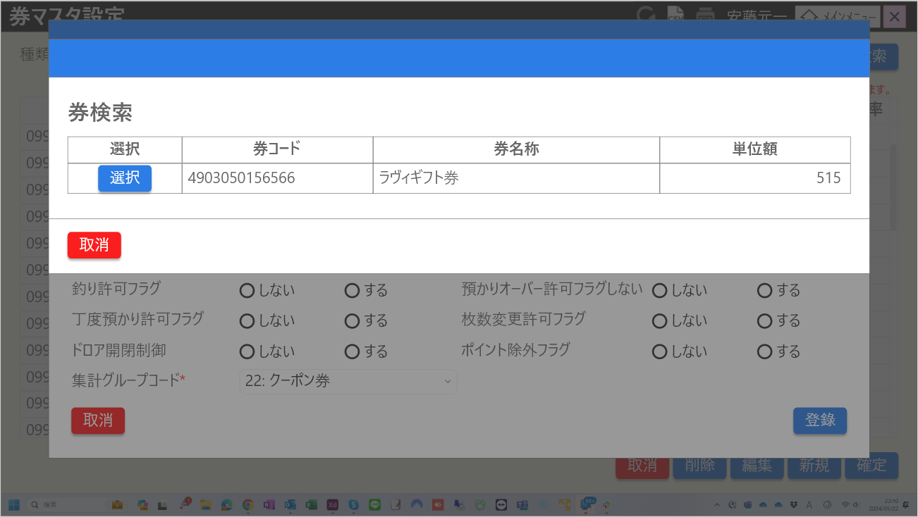

1

2
2.1
2.3
2.5
2.7

2.6
2.8
2.2
2.4

3

 | ■画面項目定義

 | 画面項目ID | 項目 |  | Type | I/O | 多言語 | アウトプット |  |  |  |  |  |  |  |  | インプット |  |  |  |  | 備考
 |  |  |  |  |  |  | マッピングデータ |  |  |  | 初期値 |  | 表示コントロール | Control enable |  | 必須 | 数字 | 文字 | マッピングデータ
 |  |  |  |  |  |  | API名 | 項目 |  |  |  |  |  |  |  |  |  |  | API名 | 項目
 | 1 | モーダル名 |  | テキスト | － | ● | － | － |  |  | 券検索 |  | ー | － |  | － | ー | ー | － | ー | イベントID：MD6602-01
 | 2 | テーブル |  | テーブル | － | － | － | － |  |  | － |  | ー | ー |  | － | ー | ー | － | ー
 | 2.1 | 選択（ヘッダー） |  | テキスト | － | ● | － | － |  |  | 選択 |  | ー | ー |  | － | ー | ー | － | ー
 | 2.2 | 選択（ボディ） |  | ボタン | I | ● | － |  |  |  | 選択 |  | ー | デフォルト：有効 |  | － | ー | ー | － | ー | イベントID：MD6602-02
 | 2.3 | 券コード（ヘッダー） |  | テキスト | － | ● | － | － |  |  | 券コード |  | ー | ー |  | － | ー | ー | － | ー
 | 2.4 | 券コード（ボディ） |  | テキスト | I/O | － | AP601 | code |  |  | － |  | ー | ー |  | － | ー | ー | － | ー
 | 2.5 | 券名称（ヘッダー） |  | テキスト | － | ● | － | － |  |  | 券名称 |  | ー | ー |  | － | ー | ー | － | ー
 | 2.6 | 券名称（ボディ） |  | テキスト | I/O | － | AP601 | name |  |  | － |  | ー | ー |  | － | ー | ー | － | ー
 | 2.7 | 支払単位額/値引金額・率（ヘッダー） |  | テキスト | － | ● | － | － |  |  | ラヴィギフト券 |  | ー | ー |  | － | ー | ー | － | ー
 | 2.8 | 支払単位額/値引金額・率（ボディ） |  | テキスト | I/O | － | AP601 | amount |  |  | － |  | ー | ー |  | － | ー | ー | － | ー
 | 3 | 取消 |  | ボタン | － | ● | － | － |  |  | 単位額 |  | ー | デフォルト：有効 |  | － | ー | ー | － | ー | イベントID：MD6602-03

CSV
システム名 |  |  |  | システム種別 |  |  |  |  |  | 詳細設計書 |  |  |  |  | 作成者 |  |  | 作成日 |  | 更新者 | 更新日 | 版数
POSサーバー |  |  |  | POSサーバー |  |  |  |  |  |  |  |  |  |  | TinNH |  |  | 2024-06-27 |  | LoiLV | 2024-07-04 | 0.12

機能カテゴリ |  |  | 66_券マスタ設定 |  |  |  |  |  | 項目 |  |  | 画面設計書 |  |  | CSV

 | ■イメージ

1
3
5
7
9
11

12
2
4
6
8
10

 | ■画面項目定義

 | 画面項目ID | 項目 |  | Type | I/O | 多言語 | アウトプット |  |  |  |  |  |  |  |  | インプット |  |  |  |  | 備考
 |  |  |  |  |  |  | マッピングデータ |  |  |  | 初期値 |  | 表示コントロール | Control enable |  | 必須 | 数字 | 文字 | マッピングデータ
 |  |  |  |  |  |  | API名 | 項目 |  |  |  |  |  |  |  |  |  |  | API名 | 項目
 | 1 | 店舗コード（ヘッダー） |  | テキスト | － | ● | － | － |  |  | 店舗コード |  | ー | － |  | － | ー | ー | － | ー | ー
 | 2 | 店舗コード（ボディ） |  | テキスト | O | － | AP6601 | store_code |  |  | － |  | ー | ー |  | － | ー | ー | － | ー | データ：SC6601の券マスタテーブル
 | 3 | 店舗名称（ヘッダー） |  | テキスト | － | ● | － |  |  |  | 店舗名称 |  | ー | ー |  | － | ー | ー | － | ー | ー
 | 4 | 店舗名称（ボディ） |  | テキスト | O | － | AP6601 | store_name |  |  | － |  | ー | ー |  | － | ー | ー | － | ー | データ：SC6601の券マスタテーブル
 | 5 | 券コード（ヘッダー） |  | テキスト | － | ● | － | － |  |  | 券コード |  | ー | ー |  | － | ー | ー | － | ー | ー
 | 6 | 券コード（ボディ） |  | テキスト | O | － | AP6601 | code |  |  | － |  | ー | ー |  | － | ー | ー | － | ー | データ：SC6601の券マスタテーブル
 | 1 | 券名称（ヘッダー） |  | テキスト | － | ● | － | － |  |  | 券名称 |  | ー | － |  | － | ー | ー | － | ー | ー
 | 2 | 券名称（ボディ） |  | テキスト | O | － | AP6601 | name |  |  | － |  | ー | ー |  | － | ー | ー | － | ー | データ：SC6601の券マスタテーブル
 | 3 | 支払単位額/値引金額・率（ヘッダー） |  | テキスト | － | ● | － | － |  |  | 支払単位額/値引金額・率 |  | ー | ー |  | － | ー | ー | － | ー | ー
 | 4 | 支払単位額/値引金額・率（ボディ） |  | テキスト | O | － | AP6601 | amount, discount_type |  |  | － |  | ー | ー |  | － | ー | ー | － | ー | データ：SC6601の券マスタテーブル ・discount_type=1の場合、{amount}%を表示する。 ・discoun_type=2の場合、{amount}円を表示する。
 | 5 | 登録店舗（ヘッダー） |  | テキスト | － | ● | － | － |  |  | 除外店舗 |  | ー | ー |  | － | ー | ー | － | ー | ー
 | 6 | 登録店舗（ボディ） |  | テキスト | O | － | AP1501 | include_stores |  |  | － |  | include_storesはにstore codeが含まれている場合に表示される。 | ー |  | － | ー | ー | － | ー | ・表示される場合は「*」を表示する。 ・include_stores: SC6601の[登録店舗（値）]

